Cronograma Reuniones ASUME 2026
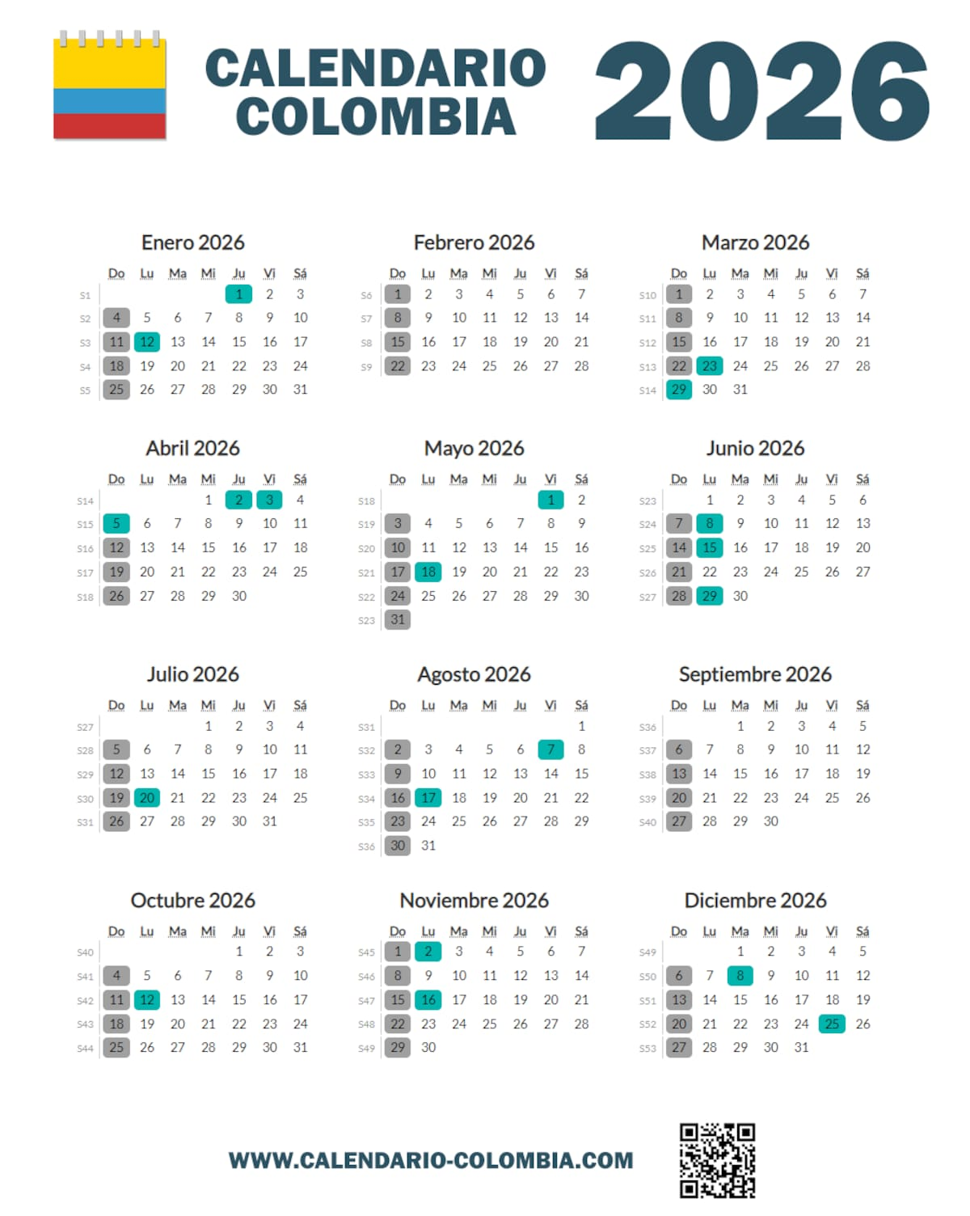
CRONOGRAMA DE REUNIONES ASUME 2026
MES | FECHA | LUGAR | HORARIO | PERIODICIDAD | RESPONSABLE | OBSERVACIONES
ENERO Último JUEVES de cada mes | 2026-01-29 | Auditorio Sacatin | 2:00p.m. a 4:00p.m. | Mensual | P.U. Participación Social | Se adalenta reunión para jueves 22 de enero para realizar votación de representante en la Junta Directiva
FEBRERO Último JUEVES de cada mes | 2026-02-26 | Auditorio Sacatin | 2:00p.m. a 4:00p.m. | Mensual | P.U. Participación Social
MARZO Último JUEVES de cada mes | 2026-03-26 | Auditorio Sacatin | 2:00p.m. a 4:00p.m. | Mensual | P.U. Participación Social
ABRIL Último JUEVES de cada mes | 2026-04-30 | Auditorio Sacatin | 2:00p.m. a 4:00p.m. | Mensual | P.U. Participación Social
MAYO Último JUEVES de cada mes | 2026-05-28 | Auditorio Sacatin | 2:00p.m. a 4:00p.m. | Mensual | P.U. Participación Social | RENDICIÓN DE CUENTAS
JUNIO Último JUEVES de cada mes | 2026-06-25 | Auditorio Sacatin | 2:00p.m. a 4:00p.m. | Mensual | P.U. Participación Social
JULIO Cuarto JUEVES | 30/07/2026 | Auditorio Sacatin | 2:00p.m. a 4:00p.m. | Mensual | P.U. Participación Social | Se adalenta reunión para jueves 16 de julio
AGOSTO Último JUEVES de cada mes | 27/08/2026 | Auditorio Sacatin | 2:00p.m. a 4:00p.m. | Mensual | P.U. Participación Social
SEPTIEMBRE Último JUEVES de cada mes | 24/09/2026 | Auditorio Sacatin | 2:00p.m. a 4:00p.m. | Mensual | P.U. Participación Social
OCTUBRE Último JUEVES de cada mes | 29/10/2026 | Auditorio Sacatin | 2:00p.m. a 4:00p.m. | Mensual | P.U. Participación Social
NOVIEMBRE Último JUEVES de cada mes | 26/11/2026 | Auditorio Sacatin | 2:00p.m. a 4:00p.m. | Mensual | P.U. Participación Social
DICIEMBRE segundo JUEVES | 10/12/2026 | Auditorio Sacatin | 2:00p.m. a 4:00p.m. | Mensual | P.U. Participación Social | Se modifica fecha por fiestas de Navidad, se adelanta para la segunda semana

Plan de Capacitación a Usuarios
CONTROL Y SEGUIMIENTO DE ACTIVIDADES
FECHA INICIO DEL PROYECTO:
ENERO 2026
COORDINADOR DEL PROYECTO:
UPSS - ASUME
DESCRIPCIÓN DEL PROYECTO:
PLAN DE CAPACITACIÓN A USUARIOS DE LA ESE METROSALUD MEDELLIN

Fase o Plan | N° | MES / SEMANA | PERIODO |  | % Cumpl. | ENERO |  |  |  |  | FEBRERO |  |  |  |  | MARZO |  |  |  |  | ABRIL |  |  |  |  | MAYO |  |  |  |  | JUNIO |  |  |  |  | JULIO |  |  |  |  | AGOSTO |  |  |  |  | SEPTIEMBRE |  |  |  |  | OCTUBRE |  |  |  |  | NOVIEMBRE |  |  |  |  | DICIEMBRE |  |  |  | Totales
 |  | C | Ini. | Fin. |  | 1 | 2 | 3 | 4 | 5 |  | 6 | 7 | 8 | 9 |  | 10 | 11 | 12 | 13 | 14 | 15 | 16 | 17 | 18 |  | 19 | 20 | 21 | 22 |  | 23 | 24 | 25 | 26 | 27 | 28 | 29 | 30 | 31 |  | 32 | 33 | 34 | 35 |  | 36 | 37 | 38 | 39 | 40 | 41 | 42 | 43 | 44 |  | 45 | 46 | 47 | 48 | 49 | 50 | 51 | 52 | Realizadas | Pendientes | Aplazadas
INTRAMURALES | 1 | SOCIALIZACIÓN PLAN DE TRABAJO Y CAPACITACIÓN 2026 ASUME COMPROMISOS DERECHOS Y DEBERES DE LOS USUARIOS Y SUS ACOMPAÑANTES |  |  | 0.0 |  |  | P |  |  |  |  |  |  |  |  |  |  |  |  |  |  |  |  |  |  |  |  |  |  |  |  |  |  |  |  |  |  |  |  |  |  |  |  |  |  |  |  |  |  |  |  |  |  |  |  |  |  |  |  |  |  |  |  | 0 | 0 | 0
 | 2 | MODELO DE LA PRESTACIÓN DE SERVICIO CON ENFOQUE APS VACUNACIÓN |  |  | 0.0 |  |  |  |  |  |  |  | P |  |  |  |  |  |  |  |  |  |  |  |  |  |  |  |  |  |  |  |  |  |  |  |  |  |  |  |  |  |  |  |  |  |  |  |  |  |  |  |  |  |  |  |  |  |  |  |  |  |  |  | 0 | 0 | 0
 | 3 | PORTAFOLIO DE SERVICIOS TRÁMITES EN LÍNEA |  |  | 0.0 |  |  |  |  |  |  |  |  |  |  |  |  | P |  |  |  |  |  |  |  |  |  |  |  |  |  |  |  |  |  |  |  |  |  |  |  |  |  |  |  |  |  |  |  |  |  |  |  |  |  |  |  |  |  |  |  |  |  |  | 0 | 0 | 0
 | 4 | AUTOCUIDADO DE LA SEGURIDAD DEL PACIENTE |  |  | 0.0 |  |  |  |  |  |  |  |  |  |  |  |  |  |  |  |  |  | P |  |  |  |  |  |  |  |  |  |  |  |  |  |  |  |  |  |  |  |  |  |  |  |  |  |  |  |  |  |  |  |  |  |  |  |  |  |  |  |  |  | 0 | 0 | 0
 | 5 | FORTALECIMIENTO DE LOS MECANISMOS DE PARTICIPACIÓN RENDICIÓN DE CUENTAS (PROGRAMADO PARA EL 28 DE MAYO) |  |  | 0.0 |  |  |  |  |  |  |  |  |  |  |  |  |  |  |  |  |  |  |  |  |  |  |  | P |  |  |  |  |  |  |  |  |  |  |  |  |  |  |  |  |  |  |  |  |  |  |  |  |  |  |  |  |  |  |  |  |  |  |  | 0 | 0 | 0
 | 6 | ENFOQUE DIFERENCIAL (De acuerdo al territorio: Grupos con mayor riesgo o discriminación (ej. mujeres, comunidades étnicas, personas trans, víctimas del conflicto, para adaptar la atención a sus necesidades particulares) |  |  | 0.0 |  |  |  |  |  |  |  |  |  |  |  |  |  |  |  |  |  |  |  |  |  |  |  |  |  |  |  | P |  |  |  |  |  |  |  |  |  |  |  |  |  |  |  |  |  |  |  |  |  |  |  |  |  |  |  |  |  |  |  | 0 | 0 | 0
 | 7 | SOCIALIZACIÓN DE LOS TIPOS DE TRIAJE / SERVICIOS DE URGENCIAS / CÓDIGOS DE SALUD EN URGENCIAS |  |  | 0.0 |  |  |  |  |  |  |  |  |  |  |  |  |  |  |  |  |  |  |  |  |  |  |  |  |  |  |  |  |  |  |  |  | P |  |  |  |  |  |  |  |  |  |  |  |  |  |  |  |  |  |  |  |  |  |  |  |  |  |  | 0 | 0 | 0
 | 8 | VIOLENCIA DE GÉNERO CÓDIG FUCSIA CÓDIGO EMPATÍA |  |  | 0.0 |  |  |  |  |  |  |  |  |  |  |  |  |  |  |  |  |  |  |  |  |  |  |  |  |  |  |  |  |  |  |  |  |  |  |  |  |  | P |  |  |  |  |  |  |  |  |  |  |  |  |  |  |  |  |  |  |  |  |  | 0 | 0 | 0
 | 9 | HABITOS DE VIDA SALUDABLE |  |  | 0.0 |  |  |  |  |  |  |  |  |  |  |  |  |  |  |  |  |  |  |  |  |  |  |  |  |  |  |  |  |  |  |  |  |  |  |  |  |  |  |  |  |  |  | P |  |  |  |  |  |  |  |  |  |  |  |  |  |  |  |  | 0 | 0 | 0
 | 10 | SALUD MENTAL |  |  | 0.0 |  |  |  |  |  |  |  |  |  |  |  |  |  |  |  |  |  |  |  |  |  |  |  |  |  |  |  |  |  |  |  |  |  |  |  |  |  |  |  |  |  |  |  |  |  |  |  |  | P |  |  |  |  |  |  |  |  |  |  | 0 | 0 | 0
 | 11 | GENERALIDADES DE LAS ENFERMEDADES INFECTOCONTAGIOSAS (Dengue, Tuberculosis, VIH/SIDA, COVID-19, Sarampión) |  |  | 0.0 |  |  |  |  |  |  |  |  |  |  |  |  |  |  |  |  |  |  |  |  |  |  |  |  |  |  |  |  |  |  |  |  |  |  |  |  |  |  |  |  |  |  |  |  |  |  |  |  |  |  |  |  |  | P |  |  |  |  |  | 0 | 0 | 0
 | 12 | ENCUENTRO FIN DE AÑO |  |  | 0.0 |  |  |  |  |  |  |  |  |  |  |  |  |  |  |  |  |  |  |  |  |  |  |  |  |  |  |  |  |  |  |  |  |  |  |  |  |  |  |  |  |  |  |  |  |  |  |  |  |  |  |  |  |  |  |  | P |  |  |  | 0 | 0 | 0
% DE AVANCE:
 | #N/A

PERSONA QUE APRUEBA EL PROYECTO:

RESPONSABLES DE LA EJECUCIÓN Y ENTREGA DE ACTIVIDADES:

FECHA DE CIERRE:

